Work
"BBS WiFi Manager" - Network and Dial-up Connections UI & Network Status Monitor
 |  |  | 2013-05-03
1. 목적
Windows Mobile 기반의 Network 연결 및 상태를 산업용 단말기 환경에 맞게 성능을 향상하고 구조적, 고질적 문제를 개선하기 위함.

2. 개선사항
Windows Mobile 6.1 Pravate Source Code 를 기반으로 netui.dll 을 생성.
netui.dll 는 구조적, 기능에 따른 lib 로 결과물을 생성.
Source Code Build는 Visual Studio 기반으로 변경, Win32 에서 MFC 기반으로 변경.
Default Tab(WiFi, Adapters)만 제공하던 방식에서 자사 환경에 맞도록 추가 Tab 을 구성.

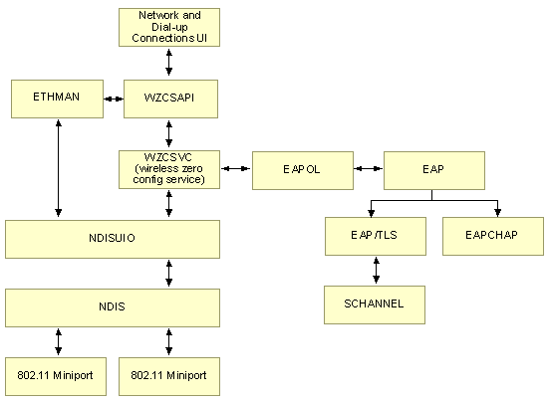
3. 기능별 Tab
Tab | Sub Tab | 기능
Info |  | 단말기상의 WiFi Adapter 정보, AP 연결정보, 기본 네트워크 정보등을 상세히 확인 할 수 있는 Tab.
Info |  | Info Tab이 활성화 되어진 상태에서만 IP 및 접속된 네트워크 정보 화면 갱신됨, 갱신주기는 설정 가능함.
WiFi |  | 기존 Wifi 접속설정 페이지와 동일함.
WiFi |  | SSID 이름 표시되는 리스트에 해당 AP의 인증방식와 암호화 방식 추가적으로 표시함.
Settings | Option | 무선랜 모듈에 종속적이지 않은 WZC 을 통한 NDIS 설정 기능을 제공.
Settings | (AdapterName) | 세부 무선랜 모듈 Tab 을 추가하여 종속적인 드라이버 설정이 가능하도록 제공(MMC , USI).
Settings | DefaultPreferNet | 기본 네트워크 접속정보를 저장해놓고, 부팅시 & 하드리셋시 PreferNetworkList에 자동으로 추가
Tools | Ping | Ping 송신 Test 기능.
Tools | Ping | Ping Tab 이 비활성 상태에서도 Ping Test 는 Background 로 유지가 가능, OK를 통해 Tab 종료시 Task End.
Tools | Log | 무선랜 동작중 발생되는 기본 로그 부터 커스텀 로그까지 확인가능 및 로그 관리 기능
Tools | WifiScan | 일정간격으로 주변 SSID, MAC, RSSI, CH 정보 표시 및 갱신
Profile |  | Custom 환경(네트워크 연결정보, AP환경, 인증서버, 고객사요구)등을 Profile로 관리.
Profile |  | Profile 의 내보내기 및 가져오기.
Adapters |  | 기존 Adapters 와 동일함.

4. 상세 Tab 구현
Tab | SubTab | 상세 설명 | 비고
Info |  | 사용중인 무선랜 아답터 이름 표시 | 완료 (1차릴리즈 - 4/8)
Info |  | 단말기 무선랜 아답터의 MAC 주소 표시 | 완료 (1차릴리즈 - 4/8)
Info |  | 현재 IP, SubNet, GateWay, DNS Server 및 DHCP 사용 여부 표시 | 완료 (1차릴리즈 - 4/8)
Info |  | 현재 Application(BBS Wifi Manager) 버전 표시 | 완료 (1차릴리즈 - 4/8)
Info |  | 무선랜 아답터 펌웨어 + 드라이버 버전 표시 | 완료 (4/19)
Info |  | 현재 연결된 AP와의 RSSI 감도에 따라 현재 전송속도(Bit Rate) 표시 기능 | 완료 (4/19)
Profile |  | Profile 내보내기 및 가져오기(Hard Reset 시 유지 유무설정 기능 포함) | 완료 (4/29)
Settings | Option | Ping Checker - , 연결된 AP와의 연결 유무를 판단하여 무선랜 모듈의 오동작 유발시 Unbind 기능 | 완료 (1차릴리즈 - 4/8)
Settings | Option | Ping Checker - 설정시, 부팅후 백그라운드로 자동실행 되도록 수정 + 동작중인 스레드 종료 가능 기능 | 완료 (4/29)
Settings | Option | Scan Option - 선택된 네트워크 환경만 보이기 | 완료 (1차릴리즈 - 4/8)
Settings | Option | Scan Option - 특정 감도 이상만 보이기
Settings | Option | Scan Option - 특정 SSID 이름만 보이기
Settings | Option | WZC Contect Timer - 확인 및 설정 기능(TMTP, TMTF 등) | 완료 (1차릴리즈 - 4/8)
Settings | Option | WZC Contect Timer - 설정값 설명문구 또는 메시지 추가
Settings | (AdapterName) | 아답터 이름 검색후 탭이름에 추가 | 완료 (1차릴리즈 - 4/8)
Settings | (AdapterName) | USI 설정 기능 구현 | 완료 (1차릴리즈 - 4/8)
Settings | (AdapterName) | MMC 설정 기능 구현 | 완료 (1차릴리즈 - 4/8)
Settings | (AdapterName) | PowerSaveMode 및 RoamDelta 값에 0, 1, 2 숫자 표시 외에 직관성 있도록 텍스트 추가(CAM, PS, Fast PS 등) | 완료 (4/25)
Settings | DefaultPreferNet | MakePDAInfo 기능(특정 AP 정보가 파일에 있으면 무조건 Prefer NetworkList에 추가하기) | 완료 (1차릴리즈 - 4/8)
Settings | DefaultPreferNet | DHCP Disable 방식 구현(현재 Enable 일때만, 사용가능함 / 입력받은 IP주소 설정 기능도 추가해야함) | 완료 (4/29)
Settings | DefaultPreferNet | EAP 모드 지원 추가 (PEAP 기능)
Tools | Ping | Goolgle.com 등과 같은 도메인 주소로도 Ping 날림 기능 | 완료 (1차릴리즈 - 4/8)
Tools | Ping | Ping 옵션 설정 기능(전송데이터 크기, TTL, TimeOut 등) | 완료 (1차릴리즈 - 4/8)
Tools | Ping | Ping 결과에 대한 파일 로그 기능
Tools | Ping | Ping 결과 출력시 line번호(Count 횟수) 표시 추가
Tools | Ping | Ping 결과물 폰트 줄이기(화면 넓게 쓰기 위해)
Tools | Ping | Ping 페이지에 진입되어 있는 경우에 한해서, 현재 SSID / MAC / RSSI 표시 및 갱신하기
Tools | Log | 기본 무선랜 동작로그에 대한 에디트박스 로그 기능 | 완료 (4/25)
Tools | Log | 로그 레벨 설정 기능
Tools | Log | 파일 로그 기능 | 완료 (4/25)
Tools | Log | 파일 용량이 커질것을 대비하여, 메모리 할당 관리 개선 (malloc ->VirtualAlloc 으로 변경)
Tools | Log | 파일로 로그 덤프뜰때 오늘 날짜, 시간 한두줄 기록후 덤프뜨기 (이전 덤프 기록과의 구분을 위하여)
Tools | Log | 로그파일 저장시 파일저장소 경로 얻어오고, 저장하려는 폴더가 없는 경우 생성해주는 코드 추가 | 완료 (4/25)
Tools | WifiScan | 주변 SSID, RSSI, MAC, CH 표시 및 현재 SSID 구분
Tools | WifiScan | 주변 AP들의 SSID 를 측정하여 AVG와 Min & Max 를 가지고 Roaming Triger, Delta, Period 을 설정하는 기능
Tools | WifiScan | 무선랜 모듈의 Roaming Trigger 값 이하로 떨어진경우에 감도 빨간색 표시 (현재 -75 이하일경우 빨간색표시임)
Tools | WifiScan | 검색된 SSID의 최소값, 최대값, 평균값 표시
WiFi |  | 검색된 SSID의 암호화방식, 인증 방식 표시 | 완료 (1차릴리즈 - 4/8)
WiFi |  | SSID 이름 표시란 너비 넓게 지정(이름 짤리는 것 방지) | 완료 (1차릴리즈 - 4/8)
WiFi |  | Networks to access 기능 Setting 으로 빼서, 검색리스트 화면 넓히기 | 완료 (1차릴리즈 - 4/8)
WiFi |  | ReScan 버튼 추가 (TMTF 값 기다리며 재스캔 하지 않고, 바로 재스캔 원할경우 사용) | 완료 (1차릴리즈 - 4/8)
WiFi |  | 페이지 진입시, 재스캔 대기시 모래시계 커서 변경으로 UI표시 | 완료 (1차릴리즈 - 4/8)
기타 |  | Today PlugIn 기능(Today 화면에 Wireless 상태 표시)
기타 |  | 코드 리뷰 및 정리
기타 |  | 실행되고 있는중 시작버튼으로 또 Wifi 설정 페이지 진입시 11초후에 뜨는 문제
기타 |  | RADIUS 서버 연동중, 알수없이 인증 재접속 실패를 판단하여 해결하는 기능
기타 |  | netui.dll 자동 업데이트 기능
Settings |  | AP와 인증 및 연결이 완료된 이후, 통신 가능상태인지를 체크하여 사용자로 하여금 인지가 가능하도록 하는 기능 - 사설 내부 네트워크인 경우, 내부 서버와 통신이 가능한지를 체크하도록 해야 함. - 외부 네트워크로 연결이 가능한 경우, 공인 IP 혹은 자사 서버등으로 통신 가능 유무를 체크하도록 함.

5. 알려진 버그 리포트
Tab | SubTab | 내용 | 비고
기타 |  | Wifi 설정메뉴 반복실행시 약 4KB의 릭발생
기타 |  | 간혹 무선접속관리자에서 연결된 SSID 이름이 표시되지 않는 문제
Tools | Ping | Ping 지속적으로 길게 할경우 더 이상 진행 안되는 문제(약1000회?)

BBSWzcToolLib
Source

 | [BBS_Ping.cpp] | [BBS_CommFunc.cpp]

[클래스 이름 : CBBS_Ping]
[구조체]
// Ping Option을 설정하기 위한 Input용 구조체
typedef struct _BBS_PING_OPTION {
TCHAR tszDestIP[16];
DWORD dwSendBufSize;
UCHAR ucTtl;
UCHAR ucTos;
DWORD dwTimeOut;
} BBS_PING_OPTION, *PBBS_PING_OPTION;
// Ping 결과에 대한 데이터를 저장하기 위한 Output용 구조체
typedef struct _BBS_PING_RESULT {
DWORD dwErrCode;
DWORD dwDataSize;
DWORD dwTime;
UCHAR ucTtl;
} BBS_PING_RESULT, *PBBS_PING_RESULT;
[멤버함수]
// Set Ping Option and ready for ping test
BOOL InitPing(BBS_PING_OPTION pingOption, LPTSTR strLiteralIP);
// Real Ping Test
// Must call InitPingTest() Before call this function
BOOL PingStartAndGetResult(PBBS_PING_RESULT pResult);
// Ping Test
BOOL StartPing(PBBS_PING_RESULT pPingResult);
// return resource and cleanUp
void DeinitPing();
// IP주소 혹은 도메인 주소로 타겟 어드레스 구하기
BOOL ResolveTarget( wchar_t *wTargetString, SOCKADDR *TargetAddress, socklen_t *TargetAddressLen );
[멤버변수]
UCHAR *m_pucSendBuffer;
UCHAR *m_pucRcvBuffer;
DWORD m_dwSendSize;
DWORD m_dwRecvSize;
UCHAR m_ucTtl;
UCHAR m_ucTos;
DWORD m_dwTimeOut;
WSADATA m_wsaData;
char m_pcDestIPAddr[INET_ADDRSTRLEN];
SOCKADDR_STORAGE m_sockAddress;
socklen_t m_sockAddressLen;
HANDLE m_hIcmp;
IP_OPTION_INFORMATION m_sendOption;
char m_pcLiteralIP[INET_ADDRSTRLEN];
[구조체]
// Apdater 와 IP 정보를 담기 위한 구조체
typedef struct _BBS_ADAPTER_INFO {
TCHAR tszAdapterName[MAX_ADAPTER_NAME_LENGTH];
TCHAR tszIPAddr[16];
TCHAR tszSubNetMask[16];
TCHAR tszDefaultGateWay[16];
TCHAR tszDnsAddr[16];
BOOL bDHCPEnabled;
TCHAR tszHostName[MAX_ADAPTER_ADDRESS_LENGTH];
TCHAR tszMacAddr[20];
} BBS_ADAPTER_INFO, *PBBS_ADAPTER_INFO;
// Network 정보를 담기위한 구조체
typedef struct _BBS_CUR_NET_INFO {
TCHAR tszBSSID[20];
TCHAR tszSSID[MAX_ADAPTER_NAME_LENGTH];
TCHAR tszInfra[32];
TCHAR tszAuth[32];
TCHAR tszEncr[32];
WZC_WLAN_CONFIG wzcConfig;
} BBS_CUR_NET_INFO, *PBBS_CUR_NET_INFO;
[함수]
// Get Default Information (IP, GateWay, DNS, HostName, DHCP, etc..)
void GetWlanDefaultInformation(PBBS_ADAPTER_INFO pInformation);
// Is Wireless Adapter?
bool IsAdapterWirelessCard(LPCTSTR pszAdapter);
// Get Current Network Info (BSSID, SSID and WZC_WLAN_CONFIG Information)
BOOL GetCurrentNetworkInfo(LPTSTR tszAdpaterName, PBBS_CUR_NET_INFO pCurNetWzcConfig);
// ReScan AP List
BOOL RefreshNetworkList(LPTSTR tszAdapterName);
// Translates from 802.11 frequency (in kHz) to channel-number.
int ChannelFreq2Number(long Frequency);

Info
Information UI

1. 화면구성
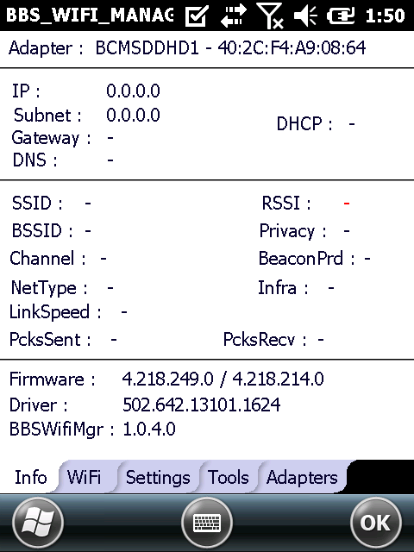
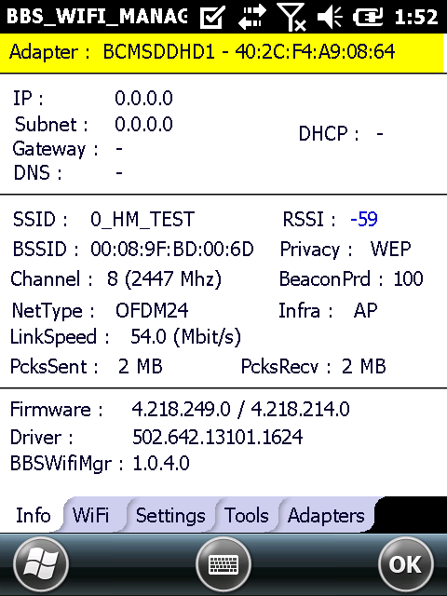
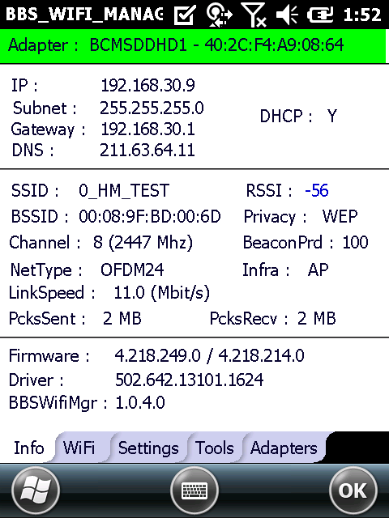

[사용 라이브러리, 구조체, 함수]
- 라이브러리 이름
BBWzcToolLib.lib
- 파일이름
BBS_CommFunc
- 구조체
BBS_ADAPTER_INFO // Apdater 와 IP 정보를 담기 위한 구조체
BBS_CUR_NET_INFO // Network 정보를 담기위한 구조체
- 함수
void GetWlanDefaultInformation(PBBS_ADAPTER_INFO pInformation);
BOOL IsAdapterWirelessCard(LPCTSTR pszAdapter);
BOOL GetCurrentNetworkInfo(LPTSTR tszAdpaterName, PBBS_CUR_NET_INFO pCurNetWzcConfig);
BOOL RefreshNetworkList(LPTSTR tszAdapterName);
int ChannelFreq2Number(long Frequency);
2. 설명
a) Adapter
- 아답터 이름 / 단말기 무선랜 아답터의 MAC주소
b) Version
- Firmware : 무선랜 모듈의 사용되는 Firmware 버전
- Driver : 무선랜 모듈 드라이버의 버전
- SDIO : 사용되는 플랫폼의 SDIO 드라이버 파일 버전
- NETUI : 현재 동작하는 어플리케이션의 파일 버전
c) IP Info
- Host Name : 현재 단말기의 등록된 이름
- IP Address : 할당받은 또는 등록된 고정 IP주소
- Subnet Mask : 서브넷 마스크 주소
- Gateway : Default Gateway 주소
- DNS Server : DNS서버 주소
- DHCP Enable : DHCP 서버 Enable / Disable 여부 확인
d) Network Info
- SSID : 연결되어있는 AP의 SSID 이름
- BSSID : 연결되어 있는 AP의 MAC Address
- Auth / Priv : 연결된 AP의 인증방식 / 암호화방식
- Infra : Infrastructure 방식 (ADHoc or AccessPoint)
- RSSI : 연결된 AP의 감도 (-100 : Very Week, 0 : Strong)
- NetType : AP의 NetworkType 정보
- Channel : 사용되는 주파수 채널

3. 참고사항
a) IP Info 및 Network Info 의 각 란은 AP에 연결된 상태에서만 유효한 값임
b) Infrastructure Mode 종류
- ADHoc
- Access Point
- Ndis802_11AutoUnknown
c) 인증방식의 종류
- open
- shared
- auto
- wpa
- wpa-psk
- wpa-none
- wpa2
- wpa2-psk
d) 암호화 방식의 종류
- wep
- disabled
- wep-no-keys
- unsupported
- tkip
- tkip-no-keys
- aes
- aes-no-keys
e) NetworkType 종류
- Ndis802_11FH
- Ndis802_11DS
- Ndis802_11OFDM5
- Ndis802_11OFDM24
- Ndis802_11Automode
f) 사용 주파수에 따른 채널 선택 범위
- 0 ~ 2412 이하 : CH 0
- 2413 ~ 2484 이하 : CH 1 ~ 13
- 2484 : CH 14
- 2485 ~ 5000 이하 : CH 15 ~ 26

Wifi
WiFi UI

1. 화면구성
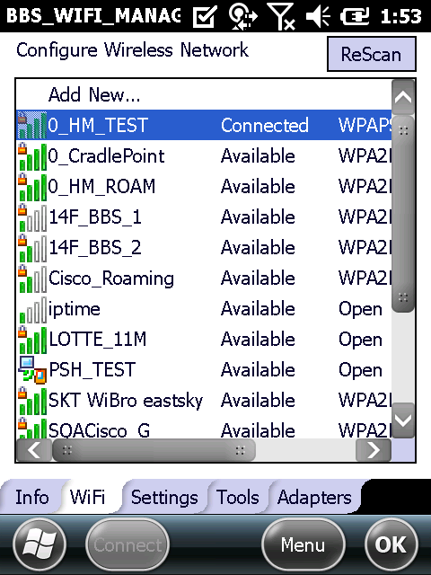
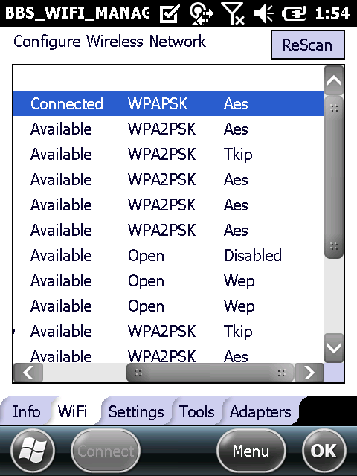

2. 설명
a) Wifi 페이지는 기본 NetUI에 탑재 되어있는 구조 그대로 사용
b) 기존 코드를 PropertyPage MFC 클래스 구조로 변경함
c) 추가 및 변경사항
- 우상단에 ReScan 버튼 추가 (사용자가 네트워크 리스트를 곧바로 업데이트 하고 싶을때 클릭)
- 검색된 AP 리스트의 인증방식, 암호화방식 표시

Settings
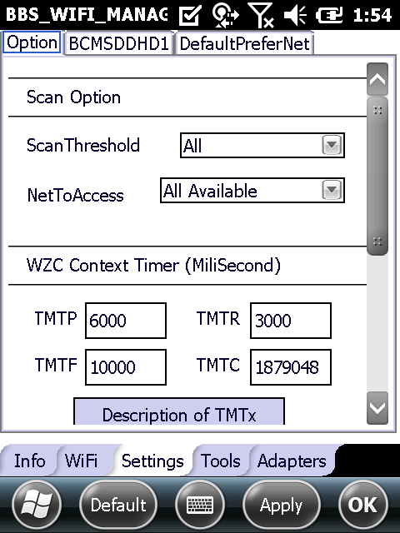
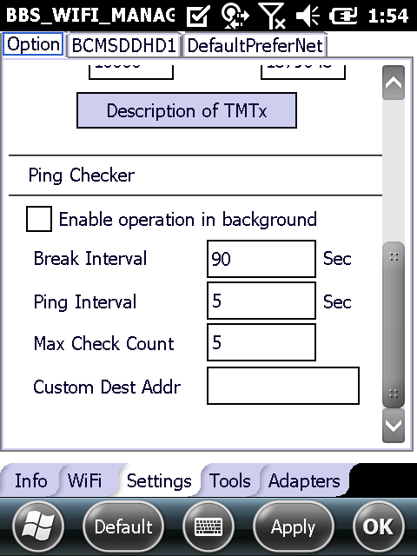
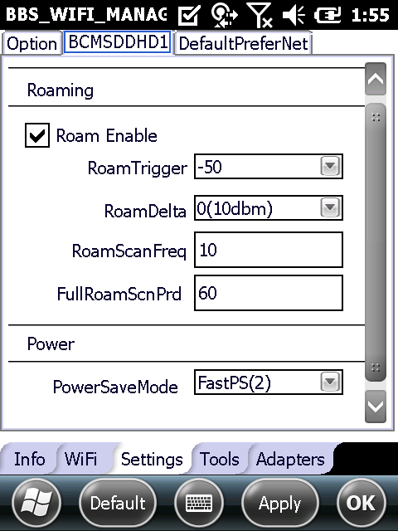
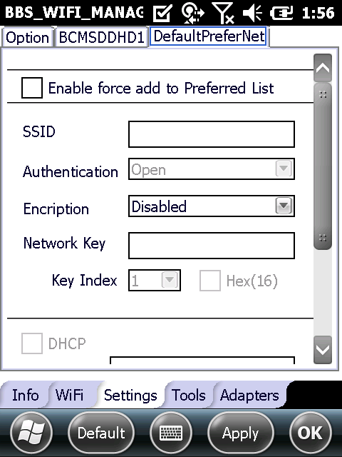
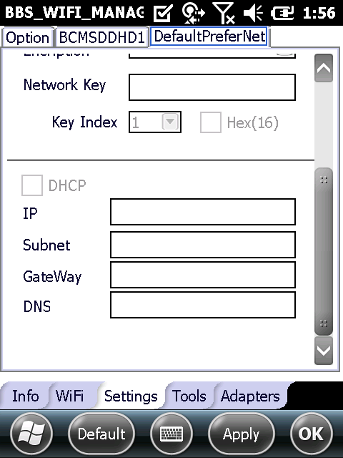
Settings UI

1. 화면구성

Tools
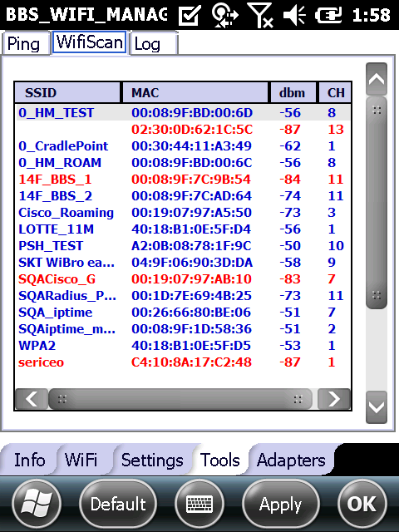
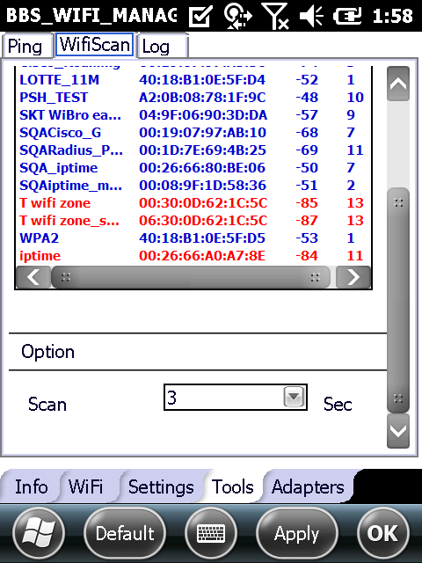
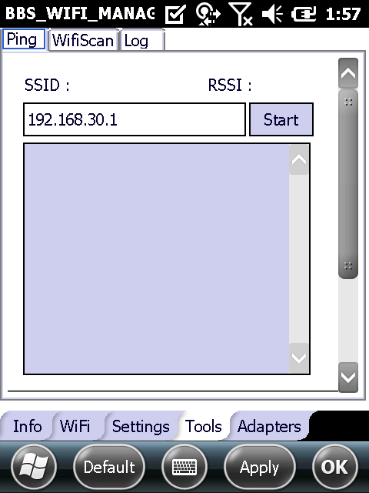
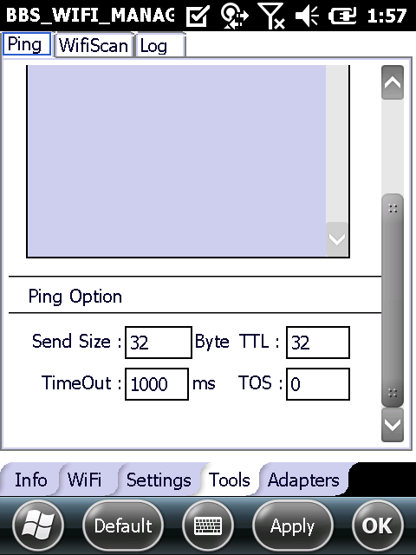
Tools UI

1. 화면구성

Adapters
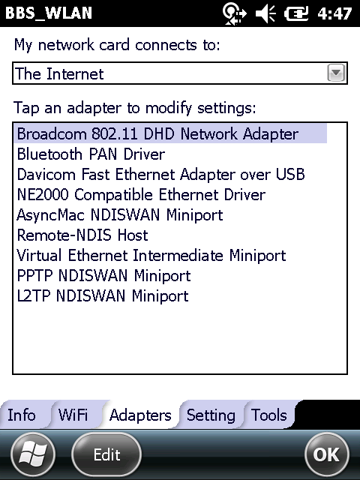
Adapters UI

1. 화면구성

